Sheet1
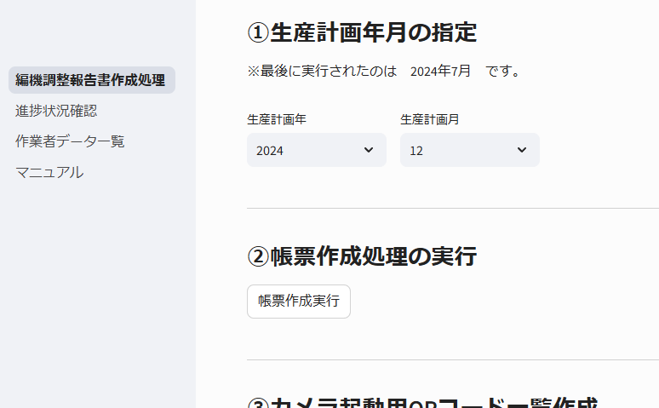

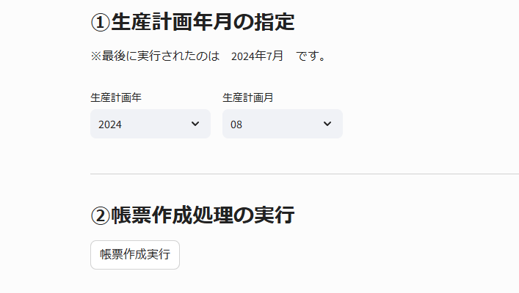

編機調整報告書を発行する対象の
「生産計画年」と「生産計画月」を選択し、
「帳票作成実行」ボタンを押下します。

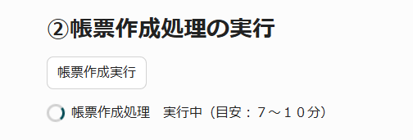

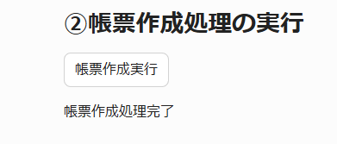

「QRコード作成処理実行」を押下すると
i-Reporter立上げ用のQRコードが
作成されます。

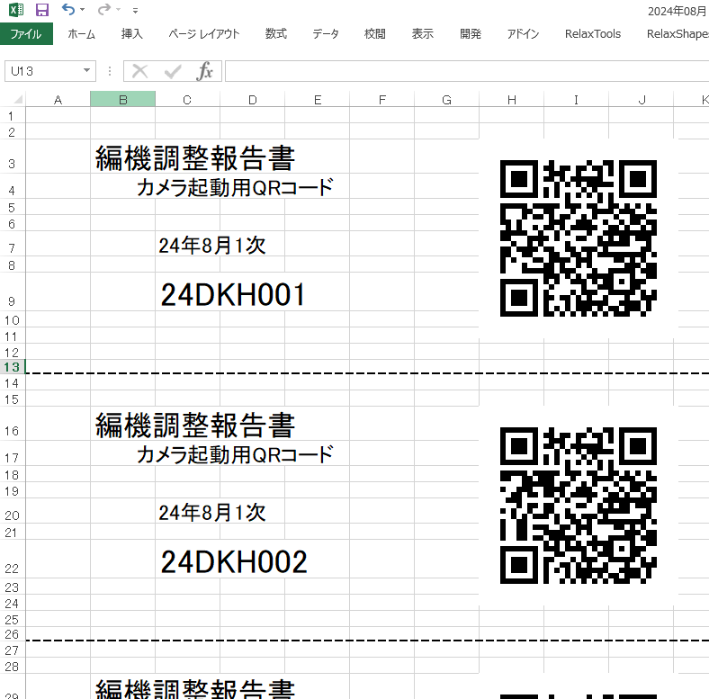

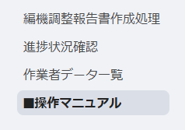

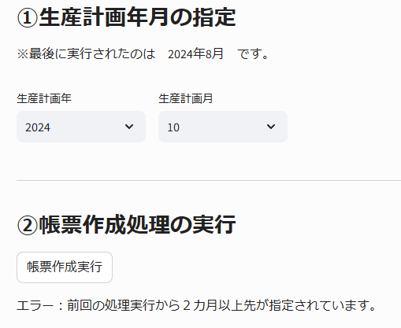

前回から2カ月以上先の年月は指定できません。
前回実行されたのが、2024年8月の場合、
2024年9月を実行しないまま2024年10月は実行できません。

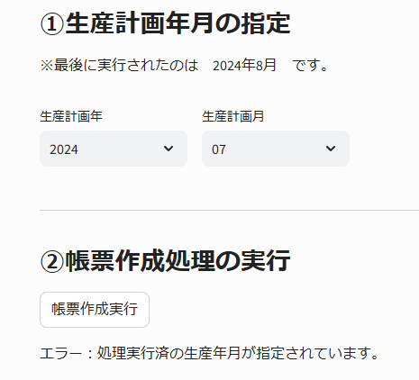

帳票作成済の年月は指定できません。
前回実行されたのが、2024年8月の場合、
2024年8月以前の作成は実行できません。
※もしどうしても再作成が必要な状況の場合は、
DX推進室までご相談ください。

帳票作成処理中に画面を閉じてしまったり、
別の画面に移ってしまった場合は、
そのまま10分程度お待ちください。

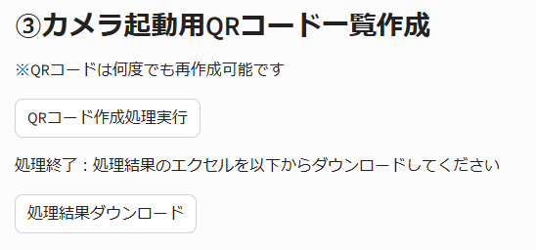

対象月のQRコードエクセルが作成できた場合は、
編機調整報告書は作成は無事に完了しています。

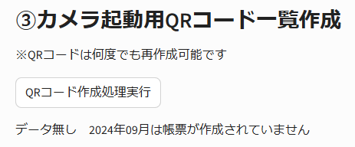

データ無し の表示が出た場合は、
編機調整報告書は作成できていません。
もう一度「帳票作成実行」を実行して下さい。

